TotalNacional
Fecha | TotalNacional
2012/01 | 27,836
2012/02 | 46,796
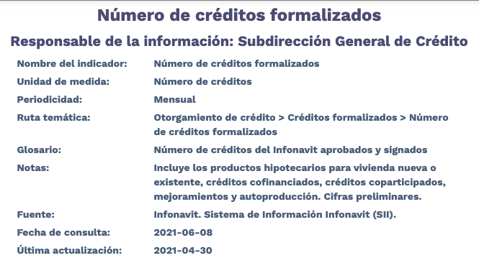
2012/03 | 55,264
2012/04 | 37,231
2012/05 | 51,287
2012/06 | 59,423
2012/07 | 50,753
2012/08 | 51,297
2012/09 | 49,269
2012/10 | 54,410
2012/11 | 47,222
2012/12 | 47,567
2013/01 | 45,398
2013/02 | 44,232
2013/03 | 48,478
2013/04 | 62,632
2013/05 | 56,895
2013/06 | 54,000
2013/07 | 64,193
2013/08 | 62,964
2013/09 | 55,886
2013/10 | 61,522
2013/11 | 49,315
2013/12 | 61,820
2014/01 | 33,546
2014/02 | 40,612
2014/03 | 44,880
2014/04 | 39,722
2014/05 | 44,551
2014/06 | 52,029
2014/07 | 40,692
2014/08 | 40,816
2014/09 | 46,341
2014/10 | 53,733
2014/11 | 54,988
2014/12 | 63,903
2015/01 | 34,135
2015/02 | 53,449
2015/03 | 58,502
2015/04 | 58,012
2015/05 | 55,147
2015/06 | 59,545
2015/07 | 55,804
2015/08 | 58,348
2015/09 | 64,350
2015/10 | 69,661
2015/11 | 58,561
2015/12 | 62,684
2016/01 | 35,264
2016/02 | 55,134
2016/03 | 35,018
2016/04 | 32,114
2016/05 | 32,322
2016/06 | 40,454
2016/07 | 29,171
2016/08 | 34,968
2016/09 | 37,304
2016/10 | 39,482
2016/11 | 38,328
2016/12 | 42,728
2017/01 | 21,331
2017/02 | 39,263
2017/03 | 40,305
2017/04 | 33,652
2017/05 | 47,019
2017/06 | 51,757
2017/07 | 47,199
2017/08 | 50,510
2017/09 | 46,203
2017/10 | 49,339
2017/11 | 50,755
2017/12 | 56,068
2018/01 | 24,130
2018/02 | 39,087
2018/03 | 40,976
2018/04 | 42,643
2018/05 | 52,828
2018/06 | 49,868
2018/07 | 47,347
2018/08 | 51,187
2018/09 | 47,491
2018/10 | 53,815
2018/11 | 45,516
2018/12 | 43,737
2019/01 | 31,723
2019/02 | 40,002
2019/03 | 49,828
2019/04 | 41,980
2019/05 | 47,510
2019/06 | 47,212
2019/07 | 49,234
2019/08 | 46,240
2019/09 | 42,238
2019/10 | 44,112
2019/11 | 38,673
2019/12 | 43,294
2020/01 | 23,783
2020/02 | 33,869
2020/03 | 39,972
2020/04 | 28,267
2020/05 | 30,199
2020/06 | 39,842
2020/07 | 42,018
2020/08 | 42,377
2020/09 | 44,799
2020/10 | 49,586
2020/11 | 42,684
2020/12 | 57,851
2021/01 | 27,797
2021/02 | 39,238
2021/03 | 45,281
2021/04 | 43,379

